Hoja1
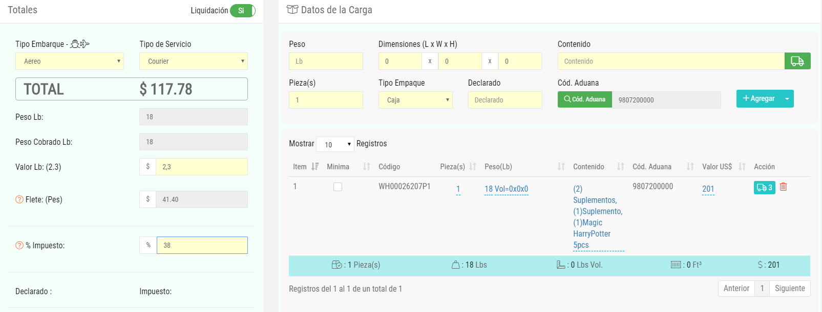
 |  | 0.005 |  | BASE
INCOTERMS | COSTO | SEGURO | FLETE | CIF US$ | PESO | TARIFA | MIN | POSICIÓN | % ARAN. | % IVA | ARANCEL | IVA | IMPUESTO
CIF | $201.00 | $1.01 | $41.40 | $243.41 | 18 | 2.3 | 23 | 9807200000 | 10% | 19% | $24.34 | $50.87 | $75.21

